Use_Case
6.8.1.1 Quản lí đề tài
6.8.1.2 Chi tiết tiến độ

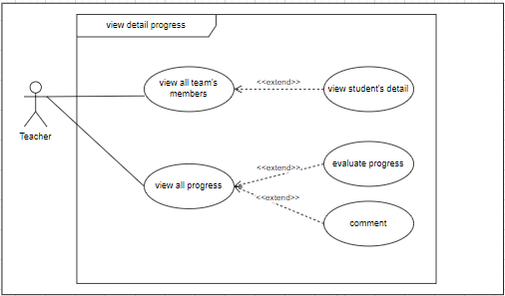
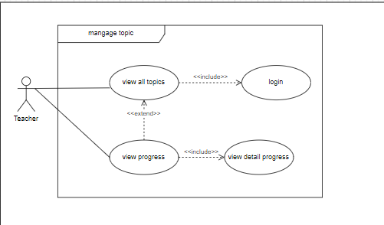

 | z

Class_Diagram
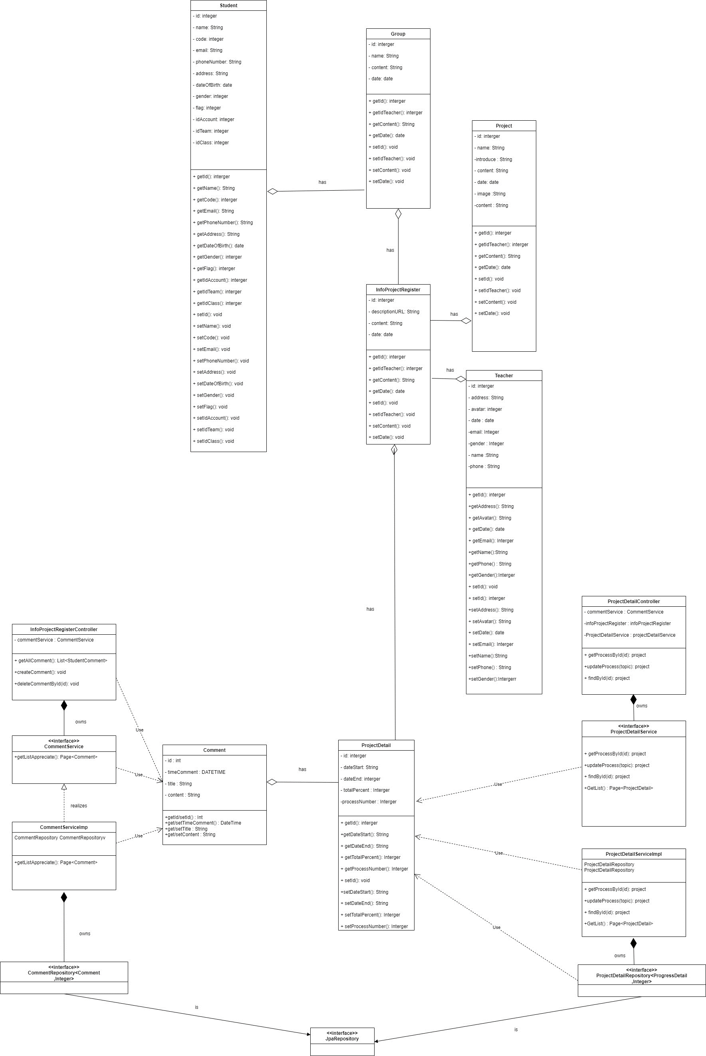
6.8.1.1 Quản lí đề tài
6.8.1.2 Chi tiết tiến độ

Sequence_Diagram
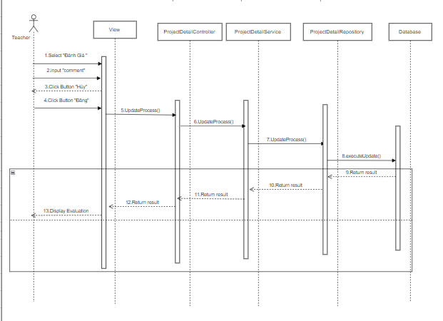
6.8.1.1 Màn hình thông tin Quản lí đề tài

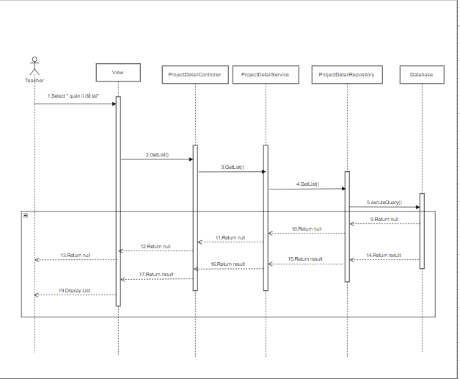

6.8.1.2 Màn hình Chi tiết đề tài

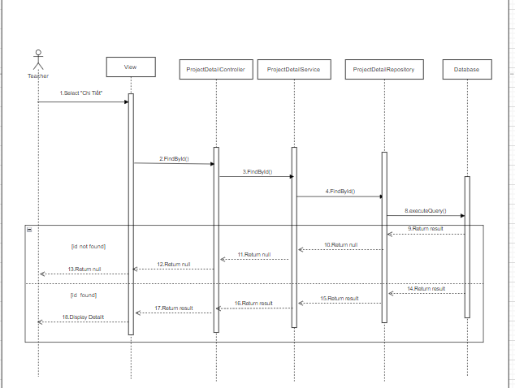

6.8.1.2 Màn hình Đánh giá

